ТЛ
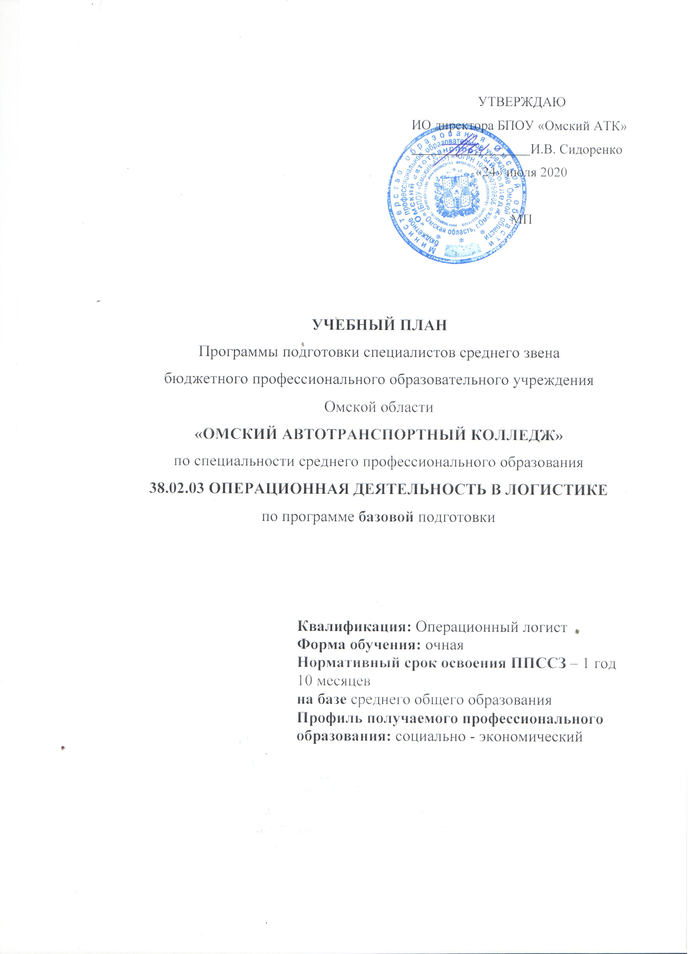

График
2.Сводные данные по бюджету времени
1.График учебного процесса

курс | сентябрь |  |  |  | 29.09 - 05.10 | октябрь |  |  | 27.10 – 02.11 | ноябрь |  |  |  | декабрь |  |  |  | 29.12 – 04.01 | январь |  |  | 26.01 – 01.02 | февраль |  |  | 23.02 – 01.03 | март |  |  |  |  | 30.03 - 05.04 |  | апрель |  |  | 27.04 – 03.05 | май |  |  |  | июнь |  |  |  | 29.06 - 05.07 | июль |  |  | 27.07 – 02.08 | август |  |  |  | КУРСЫ | Теор. обучен. |  | Экз.сессии, нед |  |  |  |  |  | Защита ВКР | диплом. проект. | каникулы | Всего недель

 | 1 7 | 8 14 | 15 21 | 22 28 |  | 6 12 | 13 19 | 20 26 |  | 3 9 | 10 16 | 17 23 | 24 30 | 1 7 | 8 14 | 15 21 | 22 28 |  | 5 11 | 12 18 | 19 25 |  | 2 8 | 9 15 | 16 22 |  | 2 8 | 9 15 | 16 22 |  | 23 29 |  | 6 12 |  | 13 19 | 20 26 |  | 4 10 | 11 17 | 18 24 | 25 31 | 1 7 | 8 14 | 15 21 | 22 28 |  | 6 12 | 13 19 | 20 26 |  | 3 9 | 10 16 | 17 23 | 24 31 |  | недель | часов |  | учебн. | по спец | преддип | стажиров

1 |  |  | 17 |  |  |  |  |  |  |  |  |  |  |  |  |  |  |  |  | 20 |  |  |  |  |  |  |  |  |  |  |  |  |  |  |  |  |  |  |  |  |  | уч | уч | пс |  |  |  |  |  |  |  |  |  |  | 1 | 37 |  | 2 | 2 | 1 |  |  |  |  |  | 10 | 52
2 |  |  | 13 |  |  |  |  |  |  |  |  |  |  | уч | уч | пс | пс |  |  |  | 9 |  |  |  |  |  |  |  |  | пс | пс | пс | пс |  | пп | пп | пп | пп |  |  |  |  |  |  |  |  |  |  |  |  |  |  |  |  | 2 | 22 |  | 1 | 2 | 5 | 4 |  |  | 2 | 4 | 2 | 42
 |  |  |  |  |  |  |  |  |  |  |  |  |  |  |  |  |  |  |  |  |  |  |  |  |  |  |  |  |  |  |  |  |  |  |  |  |  |  |  |  |  |  |  |  |  |  |  |  |  |  |  |  |  |  |  | 59 |  | 3 | 4 | 6 | 4 |  | 0 | 2 | 4 | 12 | 94
 |  |  | Условные обозначения:
 | -теоретическое обучение |  |  |  |  |  |  |  |  |  |  | -промежуточная аттестация |  |  |  |  |  |  |  |  |  |  |  | пп | -практика преддипломная |  |  |  |  |  |  |  |  |  |  |  |  | -выполнение ВКР |  |  |  |  |  |  |  |  |  |  |  |  |  | - защита ВКР |  |  |  |  |  |  |  |  |  |  |  |  | -каникулы

 | начало второго семестра |  |  |  |  |  |  |  |  |  | уч | - учебная практика |  |  |  |  |  |  |  |  |  |  |  |  |  |  |  |  |  |  |  |  |  |  |  |  | пс | -практика по профилю специальности

